Sheet1
各篮钳技术参数
序号 | 名称 | 数量 | 技术参数 | 图片
1 | 直篮钳 | 10把 | 1、小鸭嘴篮钳，直,型号：D1017,材质:20Cr13，直中宽口鸭嘴钳钳头，经典手柄，头部高度尺寸1.9mm，宽度尺寸4mm；张角40° | 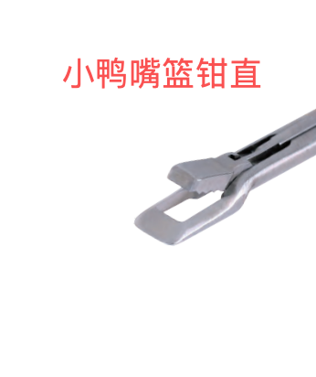
2 | 左拐篮钳 | 2把 | 2、小鸭嘴篮钳，左弯20°,型号：D1019,数量：2个,材质:20Cr13，上翘10度，左弯20度中宽口鸭嘴钳钳头，经典手柄，头部高度尺寸3.5mm，宽度尺寸4mm；张角40°
3 | 右拐篮钳 | 2把 | 3、小鸭嘴篮钳，右弯20°,型号：D1020,数量：2个,材质:20Cr13，上翘10度，右弯20度中宽口鸭嘴钳钳头，经典手柄，头部高度尺寸3.5mm，宽度尺寸4mm；张角40°
4 | 右反咬篮钳 | 1把 | 4、反咬篮钳，右,型号：D1052,数量1个,材质:20Cr13，右反咬钳钳头，经典手柄，头部高度尺寸4.6mm，宽度尺寸6mm；张角42° | 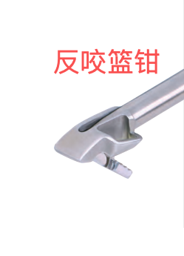
5 | 左反咬篮钳 | 1把 | 5、反咬篮钳，左,型号：D1053,数量1个,材质:20Cr13，左反咬钳钳头，经典手柄，头部高度尺寸4.6mm，宽度尺寸6mm；张角40°

